別紙１
別紙１ XRAINメッシュ番号選択表

 | 各地方マップの１次メッシュ番号を参考にして、配信を希望するメッシュ番号のチェック欄に「✓」を記入してください。

■北海道地方（全96メッシュ）

メッシュ番号／チェック欄
- |  | - | - | - | - | - | - | - | - |  | - | 7141 |  | 7142 |  | 7143 |  | - | - | - | - | - | - | - | -
- |  | - | - | - | - | - | 7039 |  | 7040 |  |  | 7041 |  | 7042 |  | 7043 |  | 7044 |  | 7045 |  | - | - | - | -
- |  | - | - | - | - | - | 6939 |  | 6940 |  |  | 6941 |  | 6942 |  | 6943 |  | 6944 |  | 6945 |  | - | - | - | -
- |  | - | - | - | 6838 |  | 6839 |  | 6840 |  |  | 6841 |  | 6842 |  | 6843 |  | 6844 |  | 6845 |  | 6846 |  | - | -
- |  | - | - | - | 6738 |  | 6739 |  | 6740 |  |  | 6741 |  | 6742 |  | 6743 |  | 6744 |  | 6745 |  | 6746 |  | - | -
- |  | - | 6637 |  | 6638 |  | 6639 |  | 6640 |  |  | 6641 |  | 6642 |  | 6643 |  | 6644 |  | 6645 |  | 6646 |  | 6647
- |  | - | 6537 |  | 6538 |  | 6539 |  | 6540 |  |  | 6541 |  | 6542 |  | 6543 |  | 6544 |  | 6545 |  | 6546 |  | 6547
6436 |  |  | 6437 |  | 6438 |  | 6439 |  | 6440 |  |  | 6441 |  | 6442 |  | 6443 |  | 6444 |  | 6445 |  | 6446 |  | 6447
6336 |  |  | 6337 |  | 6338 |  | 6339 |  | 6340 |  |  | 6341 |  | 6342 |  | 6343 |  | 6344 |  | 6345 |  | 6346 |  | 6347
6236 |  |  | 6237 |  | 6238 |  | 6239 |  | 6240 |  |  | 6241 |  | 6242 |  | 6243 |  | 6244 |  | 6245 |  | 6246 |  | 6247
6136 |  |  | 6137 |  | 6138 |  | 6139 | - | 6140 |  | - | 6141 | - | 6142 | - | 6143 | - | 6144 | - | 6145 | - | 6146 | - | - | -
メッシュ数 小計① |  |  |  |  | 0

 | ※グレー表示のメッシュ番号は、観測範囲外または他地方との重複部分の為、選択不可です。
 | ※橙色の表示のメッシュ番号は、国からの伝送データで観測範囲が変わる可能性があるので、
 | 選択する場合は事務局にお問い合わせください。

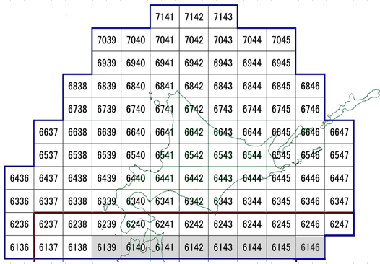

 |  |  |  |  |  |  |  |  | 北海道地方マップ

■東北地方（全63メッシュ）

メッシュ番号／チェック欄
- |  | - | - | - | 6237 | - | 6238 | - | 6239 |  | - | 6240 | - | 6241 | - | 6242 | - | 6243 | - | 6244 | - | 6245 | - | 6246 | -
- |  | - | - | - | 6137 | - | 6138 | - | 6139 |  |  | 6140 |  | 6141 |  | 6142 |  | 6143 |  | 6144 |  | 6145 |  | 6146
- |  | - | - | - | 6037 |  | 6038 |  | 6039 |  |  | 6040 |  | 6041 |  | 6042 |  | 6043 |  | 6044 |  | 6045 |  | - | -
5935 |  |  | 5936 |  | 5937 |  | 5938 |  | 5939 |  |  | 5940 |  | 5941 |  | 5942 |  | 5943 |  | 5944 |  | - | - | - | -
5835 |  |  | 5836 |  | 5837 |  | 5838 |  | 5839 |  |  | 5840 |  | 5841 |  | 5842 |  | 5843 |  | 5844 |  | - | - | - | -
5735 |  |  | 5736 |  | 5737 |  | 5738 |  | 5739 |  |  | 5740 |  | 5741 |  | 5742 |  | 5743 |  | 5744 |  | - | - | - | -
5635 |  |  | 5636 |  | 5637 |  | 5638 |  | 5639 |  |  | 5640 |  | 5641 |  | 5642 |  | 5643 |  | 5644 |  | - | - | - | -
5535 |  |  | 5536 |  | 5537 |  | 5538 |  | 5539 |  | - | 5540 | - | 5541 | - | 5542 | - | 5543 | - | - | - | - | - | - | -
5435 |  |  | 5436 |  | 5437 | - | 5438 | - | 5439 |  | - | 5440 | - | 5441 | - | 5442 | - | 5443 | - | - | - | - | - | - | -
メッシュ数 小計② |  |  |  |  | 0

 | ※グレー表示のメッシュ番号は、観測範囲外または他地方との重複部分の為、選択不可です。
 | ※橙色の表示のメッシュ番号は、国からの伝送データで観測範囲が変わる可能性があるので、
 | 選択する場合は事務局にお問い合わせください。

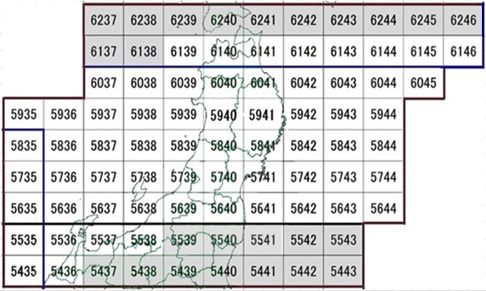

 |  |  |  |  |  |  |  |  | 東北地方マップ

■関東地方（全64メッシュ）

メッシュ番号／チェック欄
5534 |  | - | 5535 | - | 5536 | - | 5537 | - | 5538 |  | - | 5539 |  | 5540 |  | 5541 |  | 5542 |  | 5543
5434 |  | - | 5435 | - | 5436 | - | 5437 |  | 5438 |  |  | 5439 |  | 5440 |  | 5441 |  | 5442 |  | 5443
5334 |  | - | 5335 |  | 5336 |  | 5337 |  | 5338 |  |  | 5339 |  | 5340 |  | 5341 |  | 5342 |  | 5343
5234 |  | - | 5235 |  | 5236 |  | 5237 |  | 5238 |  |  | 5239 |  | 5240 |  | 5241 |  | 5242 |  | 5243
5134 |  | - | 5135 |  | 5136 |  | 5137 |  | 5138 |  |  | 5139 |  | 5140 |  | 5141 |  | 5142 |  | - | -
5034 |  | - | 5035 |  | 5036 |  | 5037 |  | 5038 |  |  | 5039 |  | 5040 |  | 5041 |  | 5042 |  | - | -
4934 |  | - | 4935 |  | 4936 |  | 4937 |  | 4938 |  |  | 4939 |  | 4940 |  | 4941 |  | - | - | - | -
4834 |  | - | 4835 |  | 4836 |  | 4837 |  | 4838 |  |  | 4839 |  | 4840 |  | - | - | - | - | - | -
4734 |  | - | 4735 |  | 4736 |  | 4737 |  | - |  | - | - | - | - | - | - | - | - | - | - | -
4634 |  | - | 4635 |  | 4636 |  | - | - | - |  | - | - | - | - | - | - | - | - | - | - | -
メッシュ数 小計③ |  |  |  |  | 0

 | ※グレー表示のメッシュ番号は、観測範囲外または他地方との重複部分の為、選択不可です。
 | ※橙色の表示のメッシュ番号は、国からの伝送データで観測範囲が変わる可能性があるので、
 | 選択する場合は事務局にお問い合わせください。

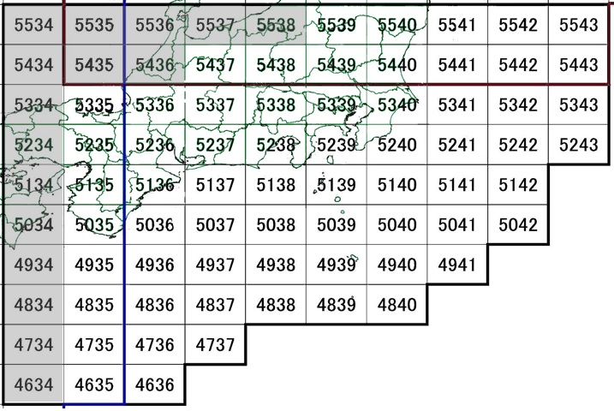

 |  |  |  |  |  |  |  |  | 関東地方マップ

■中国地方（全53メッシュ）

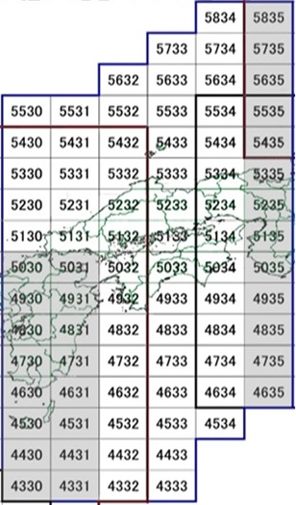
メッシュ番号／チェック欄
- |  | - | - | - | - | - | - | - | 5834 |  |  | 5835 | -
- |  | - | - | - | - | - | 5733 |  | 5734 |  |  | 5735 | -
- |  | - | - | - | 5632 |  | 5633 |  | 5634 |  |  | 5635 | -
5530 |  |  | 5531 |  | 5532 |  | 5533 |  | 5534 |  |  | 5535 | -
5430 |  |  | 5431 |  | 5432 |  | 5433 |  | 5434 |  |  | 5435 | -
5330 |  |  | 5331 |  | 5332 |  | 5333 |  | 5334 |  |  | 5335 | -
5230 |  |  | 5231 |  | 5232 |  | 5233 |  | 5234 |  |  | 5235 | -
5130 |  |  | 5131 |  | 5132 |  | 5133 |  | 5134 |  |  | 5135 | -
5030 |  | - | 5031 | - | 5032 |  | 5033 |  | 5034 |  |  | 5035 | -
4930 |  | - | 4931 | - | 4932 |  | 4933 |  | 4934 |  |  | 4935 | -
4830 |  | - | 4831 | - | 4832 |  | 4833 |  | 4834 |  |  | 4835 | -
4730 |  | - | 4731 | - | 4732 |  | 4733 |  | 4734 |  |  | 4735 | -
4630 |  | - | 4631 | - | 4632 |  | 4633 |  | 4634 |  |  | 4635 | -
4530 |  | - | 4531 | - | 4532 |  | 4533 |  | 4534 |  |  | - | -
4430 |  | - | 4431 | - | 4432 |  | 4433 |  | - |  | - | - | -
4330 |  | - | 4331 | - | 4332 |  | 4333 |  | - |  | - | - | -
メッシュ数 小計④ |  |  |  |  | 0

 | ※グレー表示のメッシュ番号は、観測範囲外または他地方
 | との重複部分の為、選択不可です。
 | ※橙色の表示のメッシュ番号は、国からの伝送データで観
 | 測範囲が変わる可能性があるので、選択する場合は事務
 | 局にお問い合わせください。

 |  |  |  |  |  |  |  |  |  |  |  |  |  |  |  | 中国地方マップ

■九州地方（全67メッシュ）

メッシュ番号／チェック欄
- |  | - | - | - | - | - | - | - | 5429 |  |  | 5430 | - | 5431 | - | 5432 | -
- |  | - | - | - | 5327 |  | 5328 |  | 5329 |  |  | 5330 | - | 5331 | - | 5332 | -
- |  | - | 5226 |  | 5227 |  | 5228 |  | 5229 |  |  | 5230 | - | 5231 | - | 5232 | -
5125 |  |  | 5126 |  | 5127 |  | 5128 |  | 5129 |  |  | 5130 | - | 5131 | - | 5132 | -
5025 |  |  | 5026 |  | 5027 |  | 5028 |  | 5029 |  |  | 5030 |  | 5031 |  | 5032 | -
4925 |  |  | 4926 |  | 4927 |  | 4928 |  | 4929 |  |  | 4930 |  | 4931 |  | 4932 | -
4825 |  |  | 4826 |  | 4827 |  | 4828 |  | 4829 |  |  | 4830 |  | 4831 |  | 4832 | -
4725 |  |  | 4726 |  | 4727 |  | 4728 |  | 4729 |  |  | 4730 |  | 4731 |  | 4732 | -
4625 |  |  | 4626 |  | 4627 |  | 4628 |  | 4629 |  |  | 4630 |  | 4631 |  | 4632 | -
- |  | - | 4526 |  | 4527 |  | 4528 |  | 4529 |  |  | 4530 |  | 4531 |  | 4532 | -
- |  | - | - | - | 4427 |  | 4428 |  | 4429 |  |  | 4430 |  | 4431 |  | 4432 | -
- |  | - | - | - | - | - | 4328 |  | 4329 |  |  | 4330 |  | 4331 |  | 4332 | -
- |  | - | - | - | - | - | 4228 |  | 4229 |  |  | 4230 |  | 4231 |  | - | -
メッシュ数 小計⑤ |  |  |  |  | 0

 | ※グレー表示のメッシュ番号は、観測範囲外または他地方との重複部分の為、選択不可です。

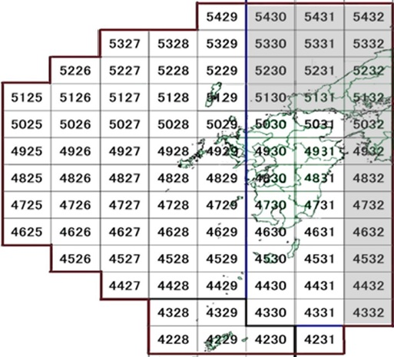

 |  |  |  |  |  |  |  |  |  | 九州地方マップ

■沖縄地方（全49メッシュ）

メッシュ番号／チェック欄
- |  | - | 4325 |  | 4326 |  | 4327 |  | 4328 |  | - | 4329 | - | - | -
- |  | - | 4225 |  | 4226 |  | 4227 |  | 4228 |  | - | 4229 | - | 4230 | -
4124 |  |  | 4125 |  | 4126 |  | 4127 |  | 4128 |  |  | 4129 |  | 4130
4024 |  |  | 4025 |  | 4026 |  | 4027 |  | 4028 |  |  | 4029 |  | 4030
3924 |  |  | 3925 |  | 3926 |  | 3927 |  | 3928 |  |  | 3929 |  | 3090
3824 |  |  | 3825 |  | 3826 |  | 3827 |  | 3828 |  |  | 3829 |  | 3830
- |  | - | 3725 |  | 3726 |  | 3727 |  | 3728 |  |  | 3729 |  | 3730
- |  | - | 3625 |  | 3626 |  | 3627 |  | 3628 |  |  | 3629 |  | 3630
- |  | - | - | - | 3526 |  | 3527 |  | 3528 |  |  | - | - | - | -
メッシュ数 小計⑥ |  |  |  |  | 0

 | ※グレー表示のメッシュ番号は、観測範囲外または他地方との重複部分の為、選択不可です。
 | ※橙色の表示のメッシュ番号は、国からの伝送データで観測範囲が変わる可能性があるので、
 | 選択する場合は事務局にお問い合わせください。

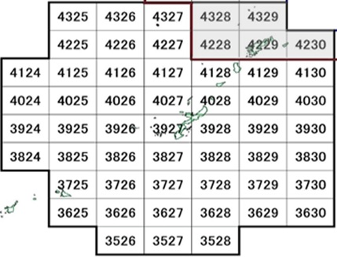

 |  |  |  |  |  |  |  |  |  | 沖縄地方マップ

別紙２
別紙２ Ｘ－ＭＰ、Ｃ－ＭＰレーダ RAW・１次処理データ説明資料

１．X-MPレーダ基地局一覧（2021年10月時点）

２．C-MPレーダ基地局一覧（2021年12月時点）

レーダ基地局では、アンテナが1回転するたびに得られる観測データをローデータ（以下、RAWデータと表記）と呼び、次に示す「8要素（種類）のデータ」の内容になります。
本配信サービスでは、Ｘ－ＭＰレーダ、Ｃ－ＭＰレーダ基地局で観測される次の観測データ（RAWデータ）を基地局単位で配信します。

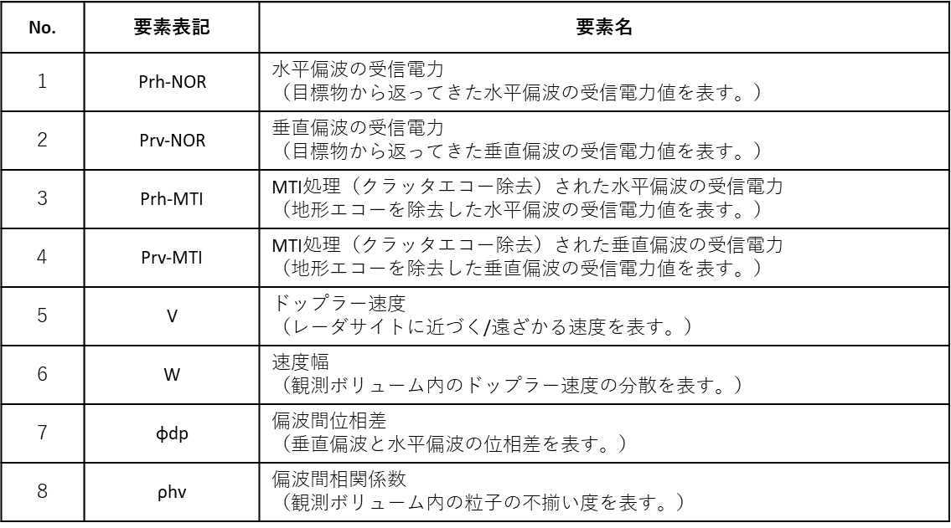

国土交通省では、レーダ基地局で観測された観測データ（RAWデータ）は、関東地整と近畿地整にある、レーダ合成処理局に配信されている。
レーダ合成処理局では、各レーダ基地局から受信されたRAWデータから各種データ処理を行って、次に示す５要素（種類）の１次処理データを生成している。
本配信サービスでは、Ｘ－ＭＰレーダ、Ｃ－ＭＰレーダ基地局で観測される次の観測データ（RAWデータ）を基地局単位で配信します。

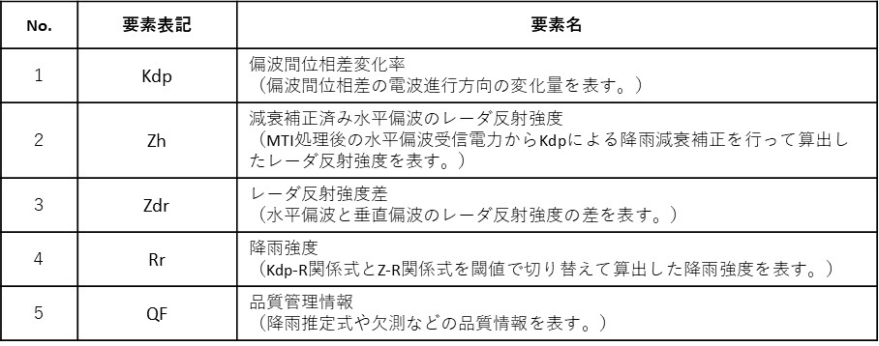

Ｃ－ＭＰレーダは、方位方向（360度）を512分割し、距離方向（300km）を250ｍ間隔で区切った極座標形式のメッシュデータとなっている。

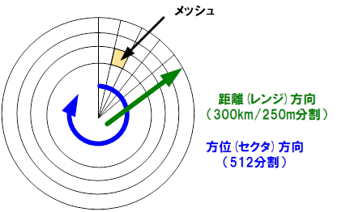

図１－１ Ｃ－ＭＰレーダのメッシュ分解

RAWデータは8要素（種類）ある。各要素とも、1メッシュあたり2バイトのデータで表されるため、RAWデータ（8要素）のデータ量は、次式で計算される。

レンジ数 × セクタ数 × データサイズ × 要素数
＝ (300[km]/250[m]) × 512 × 2[バイト] × 8
≒ 9.8 [MB]
C-MPレーダは、1分間で1仰角（アンテナ回転速度は1.5rpm）を観測するため、1分間当たりのデータ量は、次式で計算される。
RAW 8要素 × １分間の仰角数
＝ 9.8 × 1
≒ 9.8 [MB/min.]

RAWデータは5要素（種類）ある。品質管理情報（QF:Quality Flag）は1メッシュ当たり1バイトのデータ、これ以外の4要素は1メッシュ当たり2バイトのデータで表されるため、一次処理 5要素のデータ量は、次式で計算される。

QF( レンジ数×セクタ数×データサイズ )
＋ QF以外( レンジ数×セクタ数×データサイズ ) × 要素数
＝ (300[km]/250[m])×512×1[バイト] ＋ (300[km]/250[m])×512×2[バイト] × 4
≒ 5.5 (MB/5要素)
1分間当たりのデータ量は、次式で計算される。
一次 5要素 × １分間の仰角数
＝ 5.5 × 1
≒ 5.5 (MB/min.)

全国のC-MPレーダサイトから1分間当たり配信されてくるRAW・一次処理データのデータ量は、以下の通りとなる。なお、現在整備されているC-MPレーダは17基であるが、将来的に26基すべてのCバンドレーダがマルチパラメータ化されたものとして計算する。但し、いずれも非圧縮データとして計算したものである。
○RAWデータ ： 9.8[MB/min.] × 26[サイト] ≒ 254.8 [MB/min.]
○一次処理データ ： 5.5[MB/min.] × 26[サイト] ≒ 143.0 [MB/min.]
実際の伝送データは、ｔａｒ形式で圧縮されたものとなる。降雨状況によっては圧縮効率が変わるため、データ量は可変だが、概ね非圧縮時と比較して７割程度となっている。

Ｘ－ＭＰレーダは、方位方向（360度）を300分割し、距離方向（80km）を150ｍ間隔で区切った極座標形式のメッシュデータとなっている。

図１－２ Ｘ－ＭＰレーダのメッシュ分解

RAWデータは8要素（種類）ある。各要素とも、1メッシュあたり2バイトのデータで表されるため、RAWデータ（8要素）のデータ量は、次式で計算される。

レンジ数 × セクタ数 × データサイズ × 要素数
＝ (80[km]/150[m]) × 300 × 2[バイト] × 8
≒ 2.6 [MB]
X-MPレーダは、1分間で3仰角（アンテナ回転速度は3.5rpm）を観測するため、1分間当たりのデータ量は、次式で計算される。
RAW 8要素 × １分間の仰角数
＝ 2.6 × 3
≒ 7.8 [MB/min.]

RAWデータは5要素（種類）ある。品質管理情報（QF:Quality Flag）は1メッシュ当たり1バイトのデータ、これ以外の4要素は1メッシュ当たり2バイトのデータで表されるため、一次処理 5要素のデータ量は、次式で計算される。

QF( レンジ数×セクタ数×データサイズ )
＋ QF以外( レンジ数×セクタ数×データサイズ ) × 要素数
＝ (80[km]/150[m])×300×1[バイト] ＋ (80[km]/150[m])×300×2[バイト] × 4
≒ 1.4 (MB/5要素)
1分間当たりのデータ量は、次式で計算される。
一次 5要素 × １分間の仰角数
＝ 1.4 × 3
≒ 4.2 (MB/min.)

全国39基のX-MPレーダサイトから1分間当たり配信されてくるRAW・一次処理データのデータ量は、以下の通りとなる。但し、いずれも非圧縮データとして計算したものである。
○RAWデータ ： 7.8[MB/min.] × 39[サイト] ≒ 304.2 [MB/min.]
○一次処理データ ： 4.2[MB/min.] × 39[サイト] ≒ 163.8 [MB/min.]
実際の伝送データは、ｔａｒ形式で圧縮されたものとなる。降雨状況によっては圧縮効率が変わるため、データ量は可変だが、概ね非圧縮時と比較して７割程度となっている。

レーダ合成局では、各レーダサイトから1分間隔で送信されるRAW・一次処理データをリアルタイムで配信する必要がある。前項で算出したデータ伝送量から、リアルタイムで配信するために必要な通信回線の帯域について検討した。

１分間当たりのRAW・一次処理データのデータ量は、以下のとおりである。
RAWデータ（C-MP） 254.8 [MB]
RAWデータ（X-MP） 304.2 [MB]
一次処理データ（C-MP） 143.0 [MB]
一次処理データ（X-MP） 163.8 [MB]
合計（ ① ＋ ② ＋ ③ ＋ ④ ）＝ 865.8 [MB]

伝送マージンを約1.5倍として、このデータ量を伝送するために必要となる帯域は、以下のとおりである。
854.1[MB] × 8[ビット] / 60(s) × 1.5 ≒ 173.2 [Mbps]

